説明
農業所得の収入と経費の説明や注意点
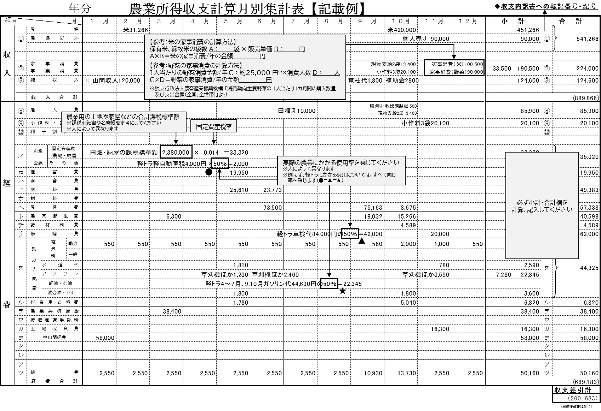

収 入 | ① | 販売金額 |  |  |  | 農協などへの米や野菜、花などの販売金額、自主流通米の精算金、米や野菜、花などの個人や業者への販売分、市（いち）などへの出荷売上金額、農協以外へ販売したものの代金、くず米、もち米、家族名義などの販売分、預貯金通帳などへの振込入金分などを計上する。

 | ② | 家事消費 事業消費 |  |  |  | 家事消費分（保有米、縁故米、野菜）や現物支給による米の事業消費分を計上する。

 | ③ | 雑収入 |  |  |  | 農作業の受託収入（粗起こし、田植え、刈取りなど）、共済金、敷地料（電話会社や電力会社など）、中山間交付金の収入、農業関係の交付金・補償金・補助金などを計上する。

経 費 | ⑧ | 雇人費 |  |  |  | 農作業にかかる現金支払分や現物支給分を計上する。自分の作業代や家族に支払ったものは含まない。
 | ⑨ | 小作料・賃借料 |  |  |  | 小作料、機械借料、ライスセンターやカントリーエレベーターの利用料、米など現物支給したものを計上する。
 | ⑫ | 利子割引料 |  |  |  | 農業用の借入金の支払利息などを計上する。元金や農業以外のものは含まない。
 | イ | 租 税 公 課 |  | 固定資産税 (農地・納屋等) |  | 農地（田んぼや畑など）や納屋などの農業分を計上する。住居部分は除く。固定資産税の明細書をお持ちください。
 |  |  |  | その他 |  | 軽自動車税、部会費、水利費などを計上する。所得税、住民税、国保税、国民年金保険料などは含まない。
 | ロ | 種苗費 |  |  |  | 米や野菜、花などの種、苗、苗木などの購入代を計上する。
 | ハ | 素畜費 |  |  |  | 子牛やにわとりなどの購入代、購入のための諸費用などを計上する。
 | ニ | 肥料費 |  |  |  | 化学肥料やたい肥などの購入代を計上する。
 | ホ | 飼料費 |  |  |  | 子牛やにわとりなどの飼料代を計上する。
 | ヘ | 農具費 |  |  |  | 取得価額が１０万円未満の農具代を計上する。取得価額が１０万円以上のものは減価償却費です。
 | ト | 農薬衛生費 |  |  |  | 農薬や除草剤などの購入代を計上する。
 | チ | 諸材料費 |  |  |  | 生産資材（ビニール、縄、支柱など）の購入代を計上する。生活費分は除く。
 | リ | 修繕費 |  |  |  | 農業分の施設、農機具やトラックなどの修理代、農業分の車検代などを計上する。農業に関係ない住宅の修繕や車検代などは含まない。
 | ヌ | 動力光熱費 | 電気料 |  | 動力 | 農業分の電気代、水道代、ガソリン代、軽油代、灯油代、混合油代、オイル代を計上する。また、これらの動力光熱費のうち、生活費分は除く。

 |  |  |  |  | 一般

 |  |  | 水道代

 |  |  | ガソリン

 |  |  | 軽油・灯油

 |  |  | 混合油・オイル

 | ル | 作業用衣料費 |  |  |  | 農作業などに必要な衣類、帽子、長靴、手袋などの購入代を計上する。生活用の衣料代などは含まない。
 | ヲ | 農業共済掛金 |  |  |  | 水稲、農業施設に対する共済掛金を計上する。生命保険の掛金、ＪＡ建更の積立部分は除く。
 | ワ | 荷造運賃手数料 |  |  |  | 出荷用資材（米袋など）の費用、農協や市場などの運賃・手数料などを計上する。
 | カ | 土地改良費 |  |  |  | 土地改良費のうち、必要経費分だけを計上する。
 | ヨ |  |  |  |  | 上記のイ～カにあてはまらないもの（中山間交付金の経費など）を計上する。
 | タ
 | レ
 | ソ
 | ツ | 雑費 |  |  |  | 上記以外で農業に関する経費を内訳が分かるように計上する。生活費分は農業の経費になりません。

